Business Function
Basic design | System | WEBSITE BÁN GIÀY | function | Create by | Nguyen-HH | date | Create | 2023-03-10 | acceptor
 | Process. Name | Business Function |  |  |  |  | Update | 2023-03-10

Xem chi tiết sản phẩm
Giao diện chính
Danh sách sản phẩm
Tìm kiếm sản phẩm
Đăng nhập
(User)
Wishlist
Giỏ hàng
Đặt hàng
Chỉnh sửa thông tin cá nhân
Danh sách đơn hàng
Đăng nhập
(Admin)
Quản lý kho
Nhập sản phẩm
Quản lý mặt hàng
Quản lý đơn hàng
Quản lý khuyến mãi
Thống kê

Main
Basic design |  |  |  | System | WEBSITE BÁN GIÀY | function | Đăng Nhập | Create by | NH.Trung | date | Create | 2018-01-10 | acceptor
 |  |  |  | Process. Name | Main |  |  |  |  |  | Update | 2023-03-10

HOME
Đăng nhập
SẢN PHẨM
Search
Button Home
Button Sản Phẩm

Button Wishlist
Button Giỏ hàng
Button Đăng nhập

Tìm kiếm

Vùng hiển thị sản phẩm

 | * Mô tả chức năng
 |  | - Đây là màn hình đầu tiên khi người dùng vào ứng dụng
 |  | - Phần header bao gồm:
 |  |  | + Button home: Di chuyển đến giao diện trang chủ
 |  |  | + Button Sản phẩm: Di chuyển đến giao diện Sản phẩm
 |  |  | + Button Wishlist: Di chuyển đến giao diện Wishlist
 |  |  | + Button Giỏ hàng: Di chuyển đến giao diện Giỏ hàng
 |  |  | + Button Đăng nhập: Di chuyển đến giao diện Đăng nhập
 |  | - Khi người dùng chọn button Home hoặc Sản phẩm thì thì hiển thị danh sách sản phẩm tương ứng tại Vùng hiển thị sản phẩm
 |  |  | + Trang chủ: Hiển thị các sản phẩm nổi bật, khuyến mại, bán chạy
 |  |  | + Sản phẩm: Hiển thị tất cả sản phẩm
 |  | - Textbox Search dùng để tìm kiếm sản phẩm

Sign In
Basic design |  |  |  | System | WEBSITE BÁN GIÀY | function | Đăng Nhập | Create by | NH.Trung | date | Create | 2018-01-10 | acceptor
 |  |  |  | Process. Name | Sign In |  |  |  |  |  | Update | 2023-03-10

Tìm kiếm
Vùng hiển thị sản phẩm
HOME
Đăng nhập
SẢN PHẨM
Sign in
Register
Username
Password
Đăng nhập
Vùng nhập username
Vùng nhập password
Tab Register
Tab Sign in
Button Đăng nhập

 | ＊Mô tả chức năng
 |  | - Dùng để user đăng nhập
 |  | - User nhập đầy đủ username và password để đăng nhập
 |  | - Khi nhấn button Đăng nhập, hệ thống sẽ kiểm tra username và password người dùng nhập vào, sau đó sẽ kiểm tra tài khoản đã tồn tại trong hệ thống hay chưa?
 |  |  | + Nếu có lỗi thì thông báo lỗi tại màn hình này.
 |  |  | + Nếu không có lỗi, đăng nhập thành công sẽ chuyển sang màn hình chính
 |  | - Khi nhấn tab Register thì chuyển sang giao diện Đăng ký

Sign Up
Basic design |  |  |  | System | WEBSITE BÁN GIÀY | function | Đăng Nhập | Create by | NH.Trung | date | Create | 2018-01-10 | acceptor
 |  |  |  | Process. Name | Sign Up |  |  |  |  |  | Update | 2023-03-10

Tìm kiếm
Vùng hiển thị sản phẩm
HOME
Đăng nhập
SẢN PHẨM
Sign in
Register
Username
Password
Nhập lại Password
Địa chỉ
Số điện thoại
Đăng ký
Email

Vùng nhập

Button Đăng ký

 | ＊Mô tả chức năng
 |  | - Dùng để user đăng kí tài khoản mới
 |  | - Kiểm tra các lỗi cơ bản:
 |  |  | + Không điền đầy đủ thông tin (Tất cả các fields phải được nhập đầy đủ)
 |  |  | + Định dạng email, password, kiểm tra password trùng hay không?

 |  | - Khi nhấn button Đăng kí, hệ thống bắt đầu xử lí, kiểm tra lỗi người dùng nhập, kiểm tra lỗi đăng kí tài khoản.
 |  |  | + Nếu có lỗi thì thông báo lỗi tại màn hình này.
 |  |  | + Nếu không có lỗi, thông báo đăng nhập thành công, ghi nhớ đăng nhập và chuyển sang màn hình chính

 |  | - Khi nhấn tab Sign in thì chuyển sang giao diện Đăng nhập

Shoe_Detail
Basic design |  |  | System | WEBSITE BÁN GIÀY | function | Đăng Nhập | Create by | NH.Trung | date | Create | 2018-01-10 | acceptor
 |  |  | Process. Name | Shoe_Detail |  |  |  |  |  | Update | 2023-03-10

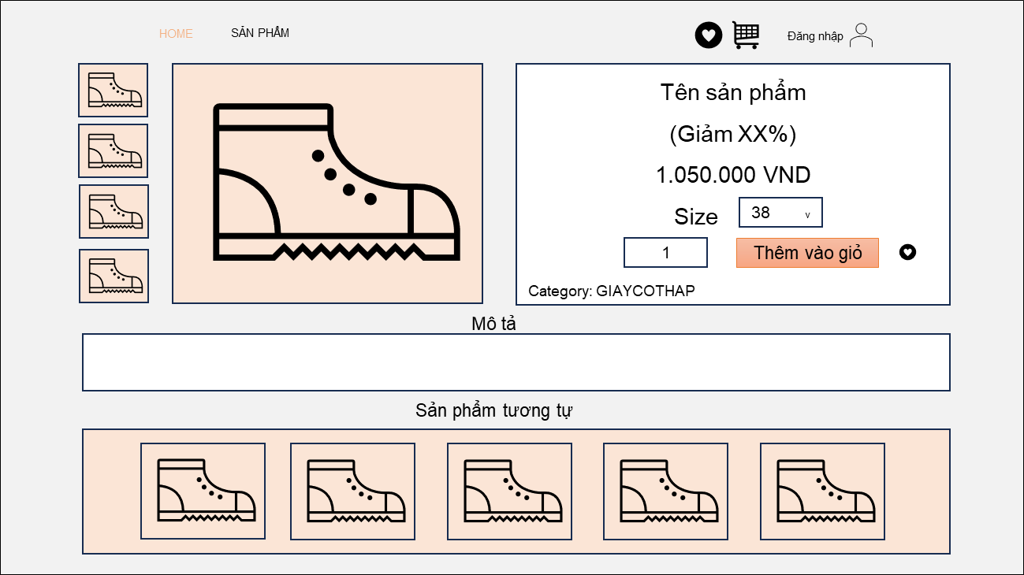

Thông tin chi tiết

Vùng hình ảnh

Sản phẩm tương tự

 | ＊Mô tả chức năng
 |  | - Hiển thị thông tin chi tiết của sản phẩm bao gồm : tên, giá, các size , hình ảnh , mô tả sản phẩm, tình trạng hàng theo size sản phẩm
 |  | và các sản phẩm được gợi ý

Wishlist
Basic design |  |  | System | WEBSITE BÁN GIÀY | function | Đăng Nhập | Create by | NH.Trung | date | Create | 2018-01-10 | acceptor
 |  |  | Process. Name | Wishlist |  |  |  |  |  | Update | 2023-03-10

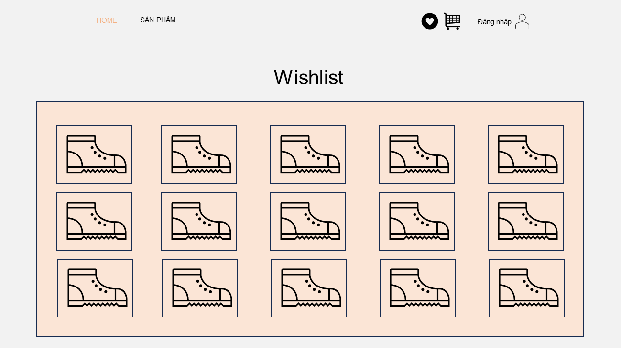

Danh sách sản phẩm

 | ＊Mô tả chức năng
 |  | - Hiển thị danh sách các sản phẩm yêu thích đã thêm từ trước
 |  | - Hiển thị trống nếu chưa thêm sản phẩm nào

Shopping_Cart
Basic design |  |  | System | WEBSITE BÁN GIÀY | function | Đăng Nhập | Create by | NH.Trung | date | Create | 2018-01-10 | acceptor
 |  |  | Process. Name | Shopping_Cart |  |  |  |  |  | Update | 2023-03-10

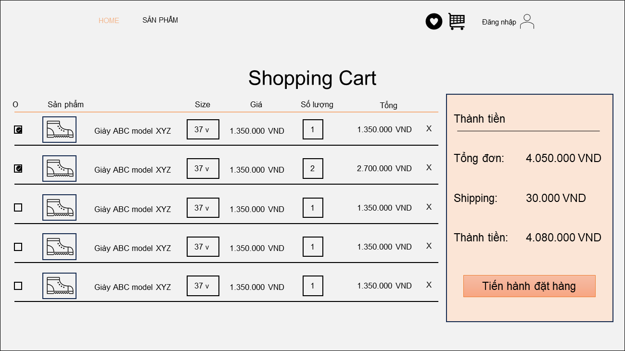
Giá tiền 1 sản phẩm
Textbox nhập số lượng
Tổng giá tiền nhiều sản phẩm

Checkbox chọn sản phẩm
Pulldown chọn size

Vùng thành tiền

 | ＊Mô tả chức năng
 |  | - Hiển thị danh sách các sản phẩm đã thêm vào giỏ hàng trước đó
 |  | - Hiển thị trống nếu chưa thêm sản phẩm nào
 |  | - Nhấn button Tiến hành đặt hàng để chuyển sang giao diện Đặt hàng

Checkout
Basic design |  |  |  | System | WEBSITE BÁN GIÀY | function | Đăng Nhập | Create by | NH.Trung | date | Create | 2018-01-10 | acceptor
 |  |  |  | Process. Name | Checkout |  |  |  |  |  | Update | 2023-03-10

HOME
Đăng nhập
SẢN PHẨM
Checkout
Chi tiết hóa đơn
Đơn hàng của bạn
Sản phẩm Giá
Giày ABC model XYZ 1.350.000 VND
Giày DEF model OXY 2.700.000 VND
Tổng: 4.050.000 VND
Shipping: 30.000 VND
Phương thức thanh toán
Thành tiền: 4.080.000 VND
Tiến hành đặt hàng
Thông tin khách hàng
Thông tin khác
Họ tên
Huỳnh Hồ Nguyên
Email
nguyen@gmail.com
Địa chỉ giao hàng
97 Man Thiện, Quận 9, TPHCM
Số điện thoại
0987654321
Thanh toán khi nhận hàng
Thanh toán Paypal

Bảng đơn hàng

Vùng thông tin nhận hàng

 | ＊Mô tả chức năng
 |  | - Nơi người dùng tiến hành đặt hàng
 |  | - Sản phẩm trong đơn hàng là các sản phảm được tích chọn bên giỏ hàng
 |  | - Chọn phương thức thanh toán rồi chọn Tiến hành Đặt hàng
 |  |  | + Nếu phương thức thanh toán là thanh toán khi nhận hàng thì sẽ chuyển tiếp đến giao diện Đơn hàng
 |  |  | + Nếu phương thức thanh toán là Paypal sẽ chuyển đến trang thanh toán paypal

